상품제안서
프리루드 346 만년필 | 상품코드: F03868

 |  |  |  |  |  |  | 02-412-0044 | www.easy1.co.kr
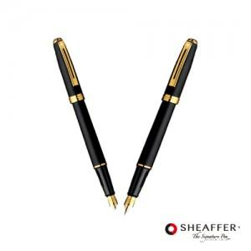

【상세/제작정보】

【인쇄/포장옵션】 | 레이저 / 포장지포장

【공급단가】 | 수량 | 20~ | 50~ | 100~ | 500~ | 1,000~
*VAT별도 | 단가 | 110,700원 | 106,600원 | 102,500원 | 98,400원 | 95,940원

【상품 URL】 | http://www.easy1.co.kr/src/goods_detail.php?gdno=3868

